Sheet1
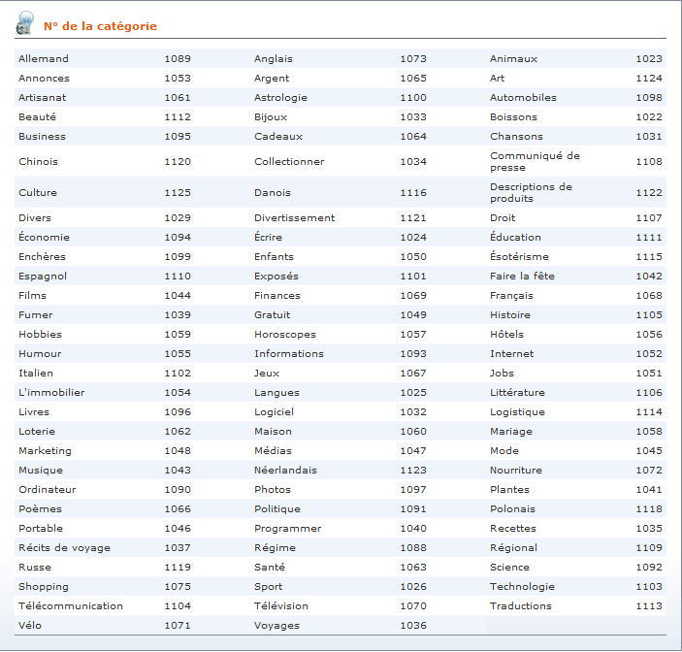
Titre des commandes | Nombre minumum de mots | Nombre maximum de mots | Seuil de qualité (2,3,4 ou 5) | Délai (en jours : de 1 à 10) | Catégorie ID (voir tableau ci-dessous) | Consigne détaillée de la commande | Mots-clés, séparés par des virgules (taux entre crochets pour un taux différent suivant le mot-clé) | Taux minimum du mot-clé | Taux maximum du mot-clé | Formes fléchies* | Mots vides*
Titre de la commande 1 | 300 | 350 | 3 | 2 | 1100 | Consigne | Mot-clé 1[1-2], Mot-clé 2[2-3] | 2 | 3 | 1 | 1

 |  |  |  |  |  |  | *Formes fléchies et mots vides: 0 = désactiver l'option; 1 = activer l'option

Commandes de remplacement | Explication |  | Exemple
[CDR] | Intègre le titre de la commande dans la consigne*
[MC] | Intègre les mots-clés dans la consigne*
*Si votre consigne est identique pour chacune des commandes du fichier, les commandes de remplacement [CDR] et [MC] permettent à l'auteur de voir s'afficher, pour chacune des commandes sélectionnées, le titre et les mots-clés qui lui sont propres |  |  | Si le titre de votre commande est "Les différentes races de chien" et que vos mots-clés sont "labrador, dalmatien" et que vous écrivez votre consigne comme ceci : "Merci d'écrire un article sur [CDR] et de mentionner en particulier les races suivantes : [MC]", l'auteur verra s'afficher la consigne suivante : "Merci d'écrire un article sur Les différentes races de chiens et de mentionner en particulier les races suivantes : labrador, dalmatien". Vous pouvez également séparer les mots-clés dans la colonne mot-clé et utiliser les commandes de remplacement suivantes : [MC1], [MC2], etc. Dans l'exemple précédent, [MC1] serait remplacé par "labrador" et [MC2] par "dalmatien" dans la consigne visible par l'auteur.

